Alytaus
2.11. ALYTAUS APSKRITIES SAVIVALDYBIŲ VIEŠŲJŲ BIBLIOTEKŲ DOKUMENTŲ FONDŲ NAUDOJIMAS 2014 M.

Eil. Nr. | Savivaldybių | Fondo apyvarta |  |  |  | Fondo panaudojimo koeficientas SVB
 | viešosios | SVB tinklo | VB | Miesto | Kaimo | Grožinė literatūra* |  |  | Šakinė literatūra* |  |  | Periodiniai leidiniai*
 | bibliotekos | b-kose |  | fil. | fil. | % fonde | Išduoties% | Koefic. | % fonde | Išduoties% | Koefic. | % fonde | Išduoties% | Koefic.
1 | Alytaus m. | 1.82 | 2.32 | 1.20 | x | 62.5 | 41.7 | 0.67 | 35.9 | 11.6 | 0.32 | 1.6 | 46.7 | 29.19
2 | Alytaus r. | 1.32 | 2.95 | 0.99 | 0.60 | 61.7 | 35.6 | 0.58 | 30.3 | 8.0 | 0.26 | 8.0 | 56.4 | 7.05
3 | Druskininkai | 0.82 | 0.66 | 0.80 | 1.58 | 50.1 | 41.9 | 0.84 | 35.3 | 9.5 | 0.27 | 14.6 | 48.6 | 3.33
4 | Lazdijai | 0.57 | 0.59 | 1.02 | 0.51 | 69.9 | 53.0 | 0.76 | 23.2 | 23.0 | 0.99 | 6.9 | 24.4 | 3.54
5 | Varėna | 1.25 | 1.99 | x | 0.83 | 59.5 | 39.7 | 0.67 | 35.0 | 7.9 | 0.23 | 5.5 | 52.5 | 9.55
 | Iš viso: | 1.14 | 1.73 | 1.06 | 0.67 | 61.6 | 40.2 | 0.65 | 31.0 | 10.6 | 0.34 | 7.4 | 49.3 | 6.66
*Grožinės, šakinės literatūros ir periodinių leidinių procentas fonde bei išduoties procentas skaičiuojamas nuo viso dokumentų fondo.
Alytaus apskrities bibliotekų dokumentų fondo apyvarta struktūriniuose padaliniuose
Kaimo f. | 0.67
Miesto f. | 1.06
VB | 1.73
SVB | 1.14
Dokumentų fondo panaudojimas Alytaus apskrities bibliotekose
Grožinė literatūra | 0.65
Šakinė literatūra | 0.34
Periodiniai leidiniai | 6.66

Vilniaus
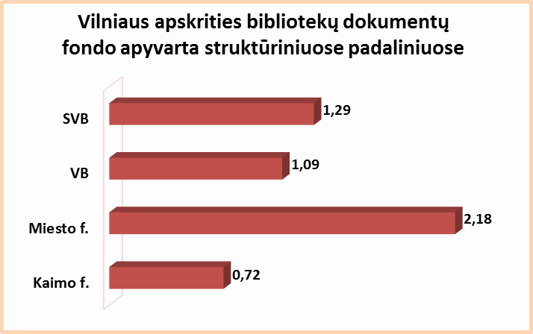
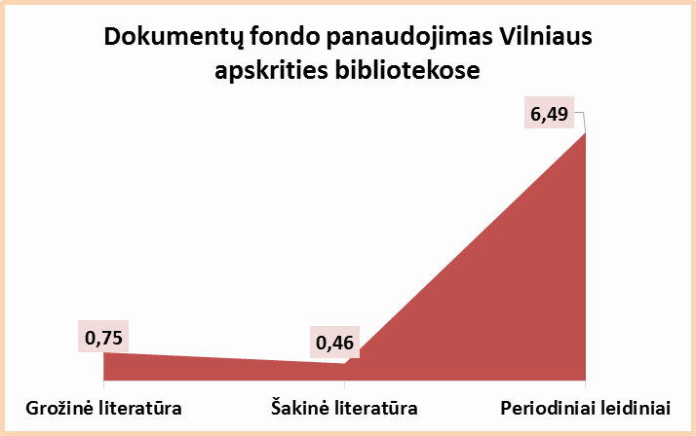
2.11. VILNIAUS APSKRITIES SAVIVALDYBIŲ VIEŠŲJŲ BIBLIOTEKŲ DOKUMENTŲ FONDŲ NAUDOJIMAS 2014 M.

Eil. Nr. | Savivaldybių | Fondo apyvarta |  |  |  | Fondo panaudojimo koeficientas SVB
 | viešosios | SVB tinklo | VB | Miesto | Kaimo | Grožinė literatūra* |  |  | Šakinė literatūra* |  |  | Periodiniai leidiniai*
 | bibliotekos | b-kose |  | fil. | fil. | % fonde | Išduoties% | Koefic. | % fonde | Išduoties% | Koefic. | % fonde | Išduoties% | Koefic.
1 | Elektrėnai | 1.13 | 1.32 | 1.41 | 0.91 | 57.5 | 45.6 | 0.79 | 29.0 | 10.1 | 0.35 | 13.5 | 44.5 | 3.30
2 | Šalčininkai | 0.86 | 1.13 | 1.21 | 0.68 | 72.5 | 60.9 | 0.84 | 24.1 | 8.7 | 0.36 | 3.5 | 30.4 | 8.69
3 | Širvintos | 1.04 | 1.13 | x | 1.01 | 60.4 | 43.1 | 0.71 | 27.5 | 8.0 | 0.29 | 12.0 | 48.9 | 4.08
4 | Švenčionys | 1.09 | 0.89 | 1.66 | 0.79 | 64.0 | 43.7 | 0.68 | 26.4 | 7.2 | 0.27 | 9.6 | 49.2 | 5.13
5 | Trakai | 1.36 | 1.28 | 2.05 | 0.97 | 61.4 | 38.3 | 0.62 | 29.4 | 5.9 | 0.20 | 9.2 | 55.8 | 6.07
6 | Ukmergė | 1.27 | 2.13 | x | 0.84 | 54.3 | 48.2 | 0.89 | 39.6 | 18.0 | 0.45 | 6.1 | 33.9 | 5.56
7 | Vilniaus r. | 0.45 | 0.48 | 0.96 | 0.39 | 70.9 | 78.4 | 1.11 | 26.3 | 8.5 | 0.32 | 2.8 | 13.1 | 4.68
Iš viso: |  | 0.98 | 1.28 | 1.58 | 0.72 | 64.2 | 49.5 | 0.77 | 28.6 | 9.7 | 0.34 | 7.2 | 40.9 | 5.68
8 | Vilniaus m. | 2.18 | 0** | 2.46 | x | 67.0 | 47.5 | 0.71 | 38.0 | 20.4 | 0.54 | 1.3 | 32.2 | 24.77
Iš viso: |  | 1.29 | 1.09 | 2.18 | 0.72 | 64.9 | 48.6 | 0.75 | 31.1 | 14.4 | 0.46 | 5.7 | 37.0 | 6.49
*Grožinės, šakinės literatūros ir periodinių leidinių procentas fonde bei išduoties procentas skaičiuojamas nuo viso dokumentų fondo.
**Vilniaus m. CB dėl rekonstrukcijos darbų nuo 2007 m. vartotojų neaptarnauja.

